2022_11_data
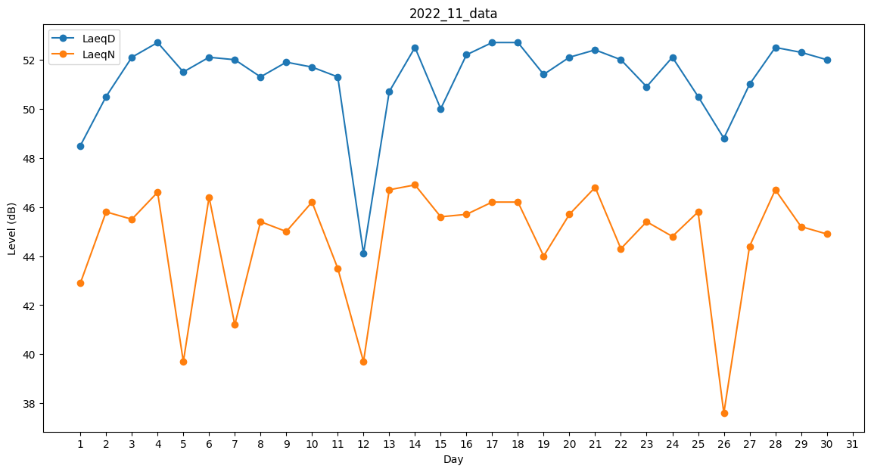
Day | LaeqD | LaeqN
1 | 48.5 | 42.9
2 | 50.5 | 45.8
3 | 52.1 | 45.5
4 | 52.7 | 46.6
5 | 51.5 | 39.7
6 | 52.1 | 46.4
7 | 52 | 41.2
8 | 51.3 | 45.4
9 | 51.9 | 45
10 | 51.7 | 46.2
11 | 51.3 | 43.5
12 | 44.1 | 39.7
13 | 50.7 | 46.7
14 | 52.5 | 46.9
15 | 50 | 45.6
16 | 52.2 | 45.7
17 | 52.7 | 46.2
18 | 52.7 | 46.2
19 | 51.4 | 44
20 | 52.1 | 45.7
21 | 52.4 | 46.8
22 | 52 | 44.3
23 | 50.9 | 45.4
24 | 52.1 | 44.8
25 | 50.5 | 45.8
26 | 48.8 | 37.6
27 | 51 | 44.4
28 | 52.5 | 46.7
29 | 52.3 | 45.2
30 | 52 | 44.9

